상품제안서
에코라이프 가죽 자동차 키링 키홀더 | 상품코드: F27762

 |  |  |  |  |  |  | 02-412-0044 | www.easy1.co.kr
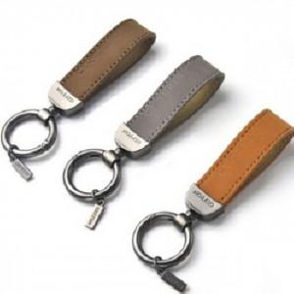

【상세/제작정보】 | 기본수량 미만 인쇄시 비용 추가.

【인쇄/포장옵션】 | 실크 / 포장불가능

【공급단가】 | 수량 | 200~ | 500~ | 1,000~ | 3,000~ | 5,000~
*VAT별도 | 양면인쇄 | 3,840원 | 3,770원 | 3,680원 | 3,610원 | 3,520원

【상품 URL】 | https://easy1.co.kr:443/src/goods_detail.php?gdno=27762

